1. Peticiones registradas
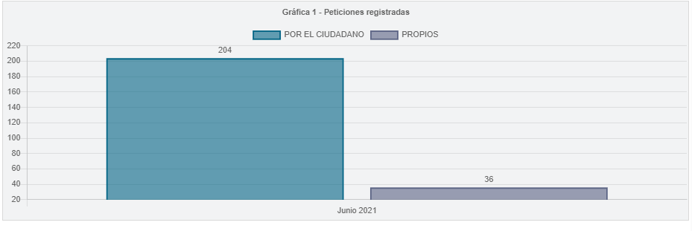
Tipo de ingreso | Registrada
Periodo | PERIODO ACTUAL

Etiquetas de fila | Peticiones
Por el ciudadano | 204
Propios | 36
Total general | 240

3.participación por tipologías
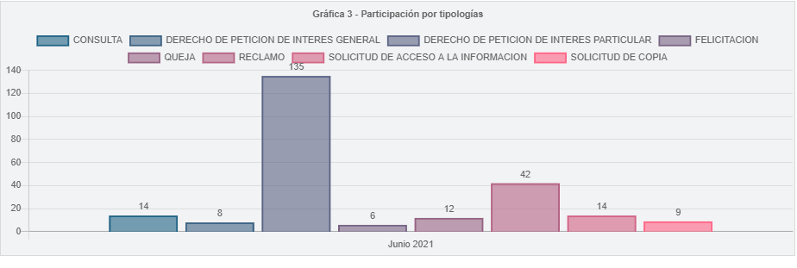
Tipo de ingreso | Registrada
Periodo | PERIODO ACTUAL

Etiquetas de fila | Peticiones
DERECHO DE PETICION DE INTERES PARTICULAR | 135
RECLAMO | 42
SOLICITUD DE ACCESO A LA INFORMACION | 14
CONSULTA | 14
QUEJA | 12
SOLICITUD DE COPIA | 9
DERECHO DE PETICION DE INTERES GENERAL | 8
FELICITACION | 6
Total general | 240

8.Participación por localidad
Participación por Localidad
 | Peticiones
01 - USAQUEN | 17
02 - CHAPINERO | 3
03 - SANTA FE | 4
04 - SAN CRISTOBAL | 7
05 - USME | 12
06 - TUNJUELITO | 5
07 - BOSA | 3
08 - KENNEDY | 14
09 - FONTIBON | 2
10 - ENGATIVA | 8
11 - SUBA | 16
12 - BARRIOS UNIDOS | 2
13 - TEUSAQUILLO | 10
14 - LOS MARTIRES | 7
15 - ANTONIO NARINO | 3
16 - PUENTE ARANDA | 10
17 - LA CANDELARIA | 3
18 - RAFAEL URIBE URIBE | 5
19 - CIUDAD BOLIVAR | 8
Participación por Localidad | Peticiones
01 - USAQUEN | 17
02 - CHAPINERO | 3
03 - SANTA FE | 4
04 - SAN CRISTOBAL | 7
05 - USME | 12
06 - TUNJUELITO | 5
07 - BOSA | 3
08 - KENNEDY | 14
09 - FONTIBON | 2
10 - ENGATIVA | 8
11 - SUBA | 16
12 - BARRIOS UNIDOS | 2
13 - TEUSAQUILLO | 10
14 - LOS MARTIRES | 7
15 - ANTONIO NARINO | 3
16 - PUENTE ARANDA | 10
17 - LA CANDELARIA | 3
18 - RAFAEL URIBE URIBE | 5
19 - CIUDAD BOLIVAR | 8
TOTAL | 139

9.Participación por estrato
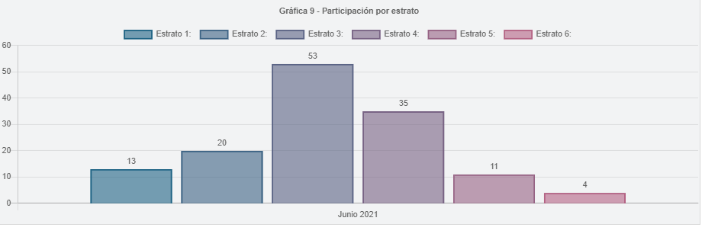
Participación por Estrato | Peticiones
1 | 13
2 | 20
3 | 53
4 | 35
5 | 11
6 | 4
TOTAL | 136

11.Part. calidad de requiriente
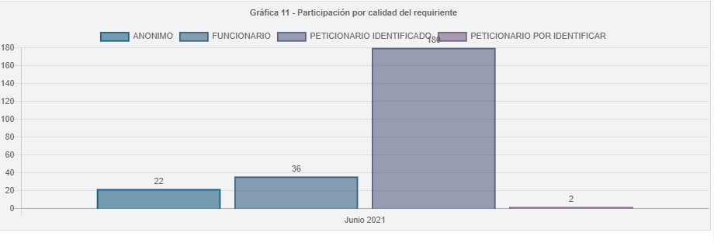
Periodo | PERIODO ACTUAL
Tipo de ingreso | Registrada

CALIDAD REQUIRIENTE | Peticiones
Peticionario Identificado | 180
Funcionario | 36
Anonimo | 22
Peticionario por Identificar | 2
Total general | 240

